大连二手房挂牌数据
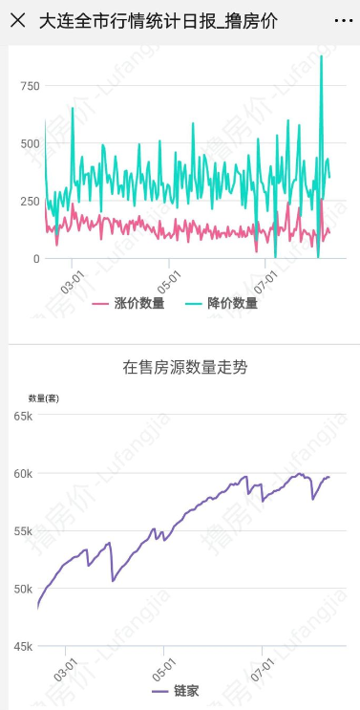
 |  | 下图为2019年3月到7月
2020-07-02 | 96242

2020-07-04 | 96967

2020-07-06 | 97271

2020-07-08 | 97538

2020-07-10 | 97438

2020-07-11 | 97528

2020-07-13 | 97989

2020-07-15 | 97731

2020-07-17 | 97566

2020-07-20 | 97873

2020-07-24 | 98303

2020-07-26 | 98662

2020-07-30 | 99111

2020-08-02 | 99402

